18
49 | 46 | 85 | 94 | 62 | 40 | 26 | 24 | 86 | 5 | 75 | 4 | 29 | 35 | 32 | 4 | 11 | 41 | 53 | 87
83 | 11 | 90 | 14 | 34 | 62 | 64 | 27 | 30 | 74 | 89 | 30 | 59 | 53 | 54 | 93 | 77 | 41 | 96 | 7
42 | 63 | 37 | 13 | 19 | 68 | 35 | 67 | 20 | 84 | 17 | 80 | 68 | 83 | 41 | 21 | 48 | 71 | 4 | 93
92 | 84 | 52 | 38 | 56 | 60 | 41 | 74 | 24 | 34 | 50 | 39 | 75 | 65 | 55 | 5 | 11 | 60 | 46 | 65
45 | 84 | 30 | 59 | 33 | 85 | 45 | 9 | 87 | 29 | 93 | 62 | 43 | 51 | 26 | 80 | 76 | 68 | 95 | 77
34 | 35 | 34 | 67 | 36 | 80 | 20 | 6 | 52 | 32 | 85 | 4 | 8 | 38 | 7 | 30 | 15 | 16 | 21 | 58
18 | 45 | 23 | 26 | 27 | 13 | 18 | 52 | 58 | 82 | 40 | 40 | 94 | 98 | 37 | 91 | 98 | 76 | 19 | 5
22 | 78 | 61 | 13 | 41 | 59 | 98 | 74 | 10 | 95 | 79 | 21 | 16 | 46 | 98 | 38 | 8 | 24 | 69 | 49
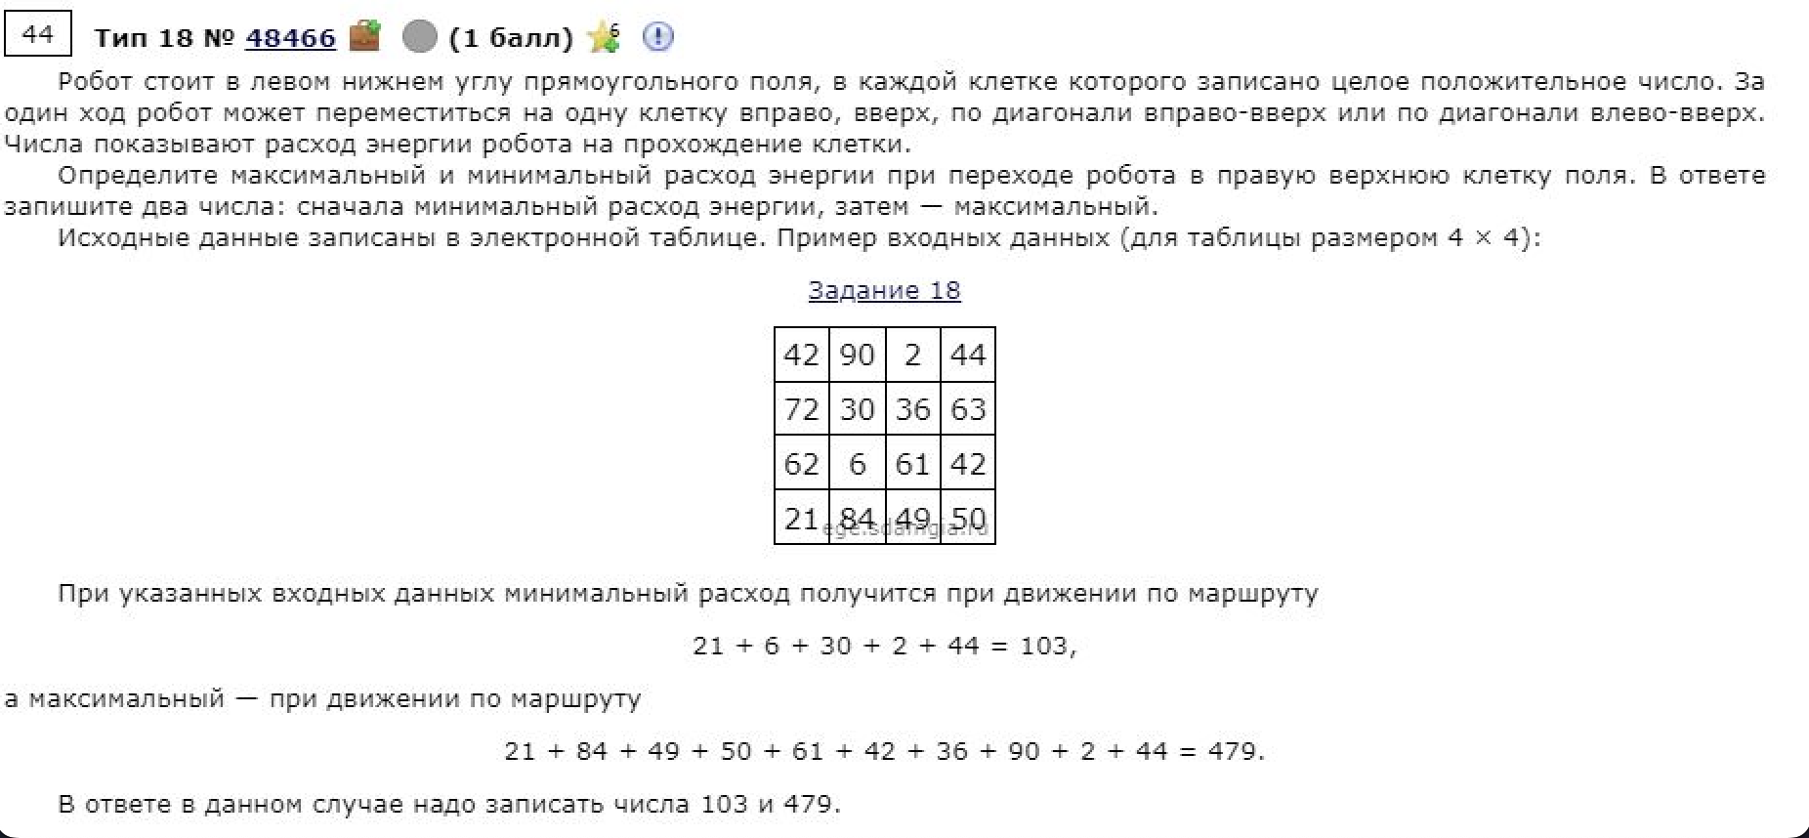
28 | 29 | 21 | 79 | 78 | 69 | 43 | 78 | 44 | 46 | 42 | 82 | 23 | 64 | 77 | 50 | 23 | 52 | 58 | 80
82 | 29 | 97 | 61 | 62 | 39 | 1 | 81 | 8 | 51 | 95 | 84 | 25 | 36 | 39 | 83 | 37 | 13 | 70 | 49
46 | 28 | 36 | 85 | 45 | 28 | 92 | 91 | 78 | 33 | 76 | 94 | 98 | 73 | 94 | 9 | 19 | 22 | 45 | 75
75 | 48 | 14 | 2 | 78 | 58 | 12 | 86 | 98 | 23 | 40 | 95 | 52 | 7 | 6 | 43 | 95 | 13 | 91 | 44
3 | 87 | 72 | 20 | 51 | 9 | 75 | 63 | 5 | 62 | 96 | 5 | 86 | 61 | 2 | 77 | 88 | 62 | 18 | 8
36 | 99 | 22 | 97 | 29 | 16 | 99 | 33 | 83 | 70 | 30 | 93 | 70 | 11 | 24 | 15 | 26 | 21 | 2 | 29
65 | 36 | 53 | 70 | 8 | 95 | 30 | 41 | 28 | 55 | 54 | 71 | 85 | 23 | 78 | 9 | 20 | 39 | 25 | 57
7 | 44 | 56 | 50 | 58 | 89 | 44 | 70 | 24 | 28 | 50 | 11 | 88 | 82 | 66 | 73 | 6 | 81 | 65 | 77
72 | 56 | 3 | 98 | 11 | 80 | 60 | 18 | 58 | 37 | 55 | 61 | 24 | 61 | 61 | 27 | 89 | 91 | 84 | 79
23 | 24 | 56 | 76 | 24 | 41 | 48 | 49 | 64 | 5 | 35 | 60 | 87 | 72 | 66 | 35 | 28 | 87 | 91 | 72
7 | 46 | 80 | 98 | 65 | 44 | 64 | 42 | 79 | 40 | 70 | 18 | 47 | 55 | 63 | 87 | 72 | 61 | 78 | 61
49 | 6 | 82 | 95 | 26 | 17 | 28 | 14 | 60 | 61 | 19 | 30 | 5 | 33 | 67 | 99 | 90 | 46 | 56 | 41

513 | 510 | 528 | 537 | 505 | 503 | 439 | 437 | 499 | 421 | 496 | 451 | 476 | 511 | 543 | 547 | 558 | 599 | 633 | 667
576 | 464 | 519 | 443 | 463 | 480 | 482 | 413 | 416 | 460 | 506 | 447 | 506 | 559 | 573 | 612 | 596 | 587 | 669 | 580
504 | 493 | 453 | 429 | 435 | 451 | 418 | 433 | 386 | 450 | 417 | 497 | 557 | 612 | 539 | 519 | 546 | 580 | 573 | 666
486 | 462 | 430 | 416 | 442 | 438 | 383 | 416 | 366 | 400 | 450 | 489 | 539 | 529 | 535 | 498 | 509 | 569 | 615 | 680
394 | 432 | 378 | 407 | 386 | 427 | 378 | 342 | 420 | 414 | 478 | 483 | 464 | 480 | 493 | 554 | 580 | 587 | 630 | 633
359 | 349 | 348 | 381 | 353 | 398 | 342 | 333 | 385 | 385 | 462 | 421 | 429 | 467 | 474 | 504 | 519 | 535 | 556 | 614
325 | 352 | 314 | 317 | 318 | 322 | 327 | 347 | 353 | 377 | 417 | 426 | 480 | 500 | 485 | 576 | 660 | 638 | 597 | 602
307 | 356 | 339 | 291 | 317 | 309 | 348 | 324 | 295 | 390 | 402 | 386 | 402 | 448 | 546 | 584 | 562 | 578 | 647 | 638
285 | 286 | 278 | 347 | 323 | 276 | 250 | 285 | 321 | 323 | 365 | 447 | 470 | 534 | 589 | 586 | 554 | 583 | 589 | 669
314 | 257 | 325 | 289 | 268 | 245 | 207 | 288 | 277 | 328 | 423 | 477 | 476 | 512 | 538 | 582 | 536 | 531 | 601 | 634
296 | 232 | 228 | 277 | 237 | 206 | 270 | 269 | 342 | 350 | 393 | 451 | 549 | 550 | 578 | 499 | 518 | 540 | 585 | 660
277 | 250 | 204 | 192 | 244 | 224 | 178 | 264 | 362 | 317 | 357 | 452 | 477 | 484 | 490 | 533 | 628 | 641 | 732 | 691
202 | 272 | 257 | 190 | 208 | 166 | 232 | 295 | 294 | 356 | 452 | 425 | 511 | 572 | 553 | 630 | 678 | 678 | 655 | 647 |  | ??
199 | 262 | 185 | 238 | 170 | 157 | 256 | 289 | 372 | 405 | 420 | 513 | 583 | 551 | 575 | 590 | 616 | 637 | 639 | 668
192 | 163 | 180 | 203 | 141 | 236 | 266 | 307 | 335 | 390 | 444 | 515 | 540 | 563 | 641 | 650 | 666 | 685 | 710 | 767
142 | 127 | 139 | 133 | 191 | 280 | 316 | 386 | 366 | 394 | 444 | 455 | 543 | 602 | 647 | 713 | 646 | 727 | 792 | 869 | 667
151 | 135 | 83 | 181 | 192 | 272 | 332 | 342 | 400 | 437 | 456 | 497 | 520 | 581 | 642 | 640 | 712 | 742 | 822 | 901 | 4009
79 | 80 | 136 | 211 | 235 | 276 | 324 | 373 | 409 | 401 | 436 | 496 | 562 | 594 | 613 | 623 | 651 | 738 | 829 | 901
56 | 95 | 135 | 233 | 297 | 302 | 339 | 345 | 396 | 417 | 487 | 475 | 522 | 547 | 588 | 675 | 747 | 808 | 886 | 944
49 | 55 | 137 | 232 | 258 | 275 | 303 | 317 | 377 | 438 | 457 | 487 | 492 | 525 | 592 | 691 | 781 | 827 | 883 | 924

